エビデンス
試験エビデンス |  |  | システム名 | 在庫管理システム | 作成者 | 俣野 遥海 | 作成日 | 2024-10-30
 |  |  | 業務分類 | Admin
 |  |  | 機能 | 在庫センター情報 | 更新者 | 俣野 遥海 | 更新日 | 2024-12-02
 |  |  | 機能ID | IT01F004
項番 | 1
実行結果 |  | テーブル内容が正しく表示される。その内容が一覧表示と一致している。
結果の評価
スクリーンショット
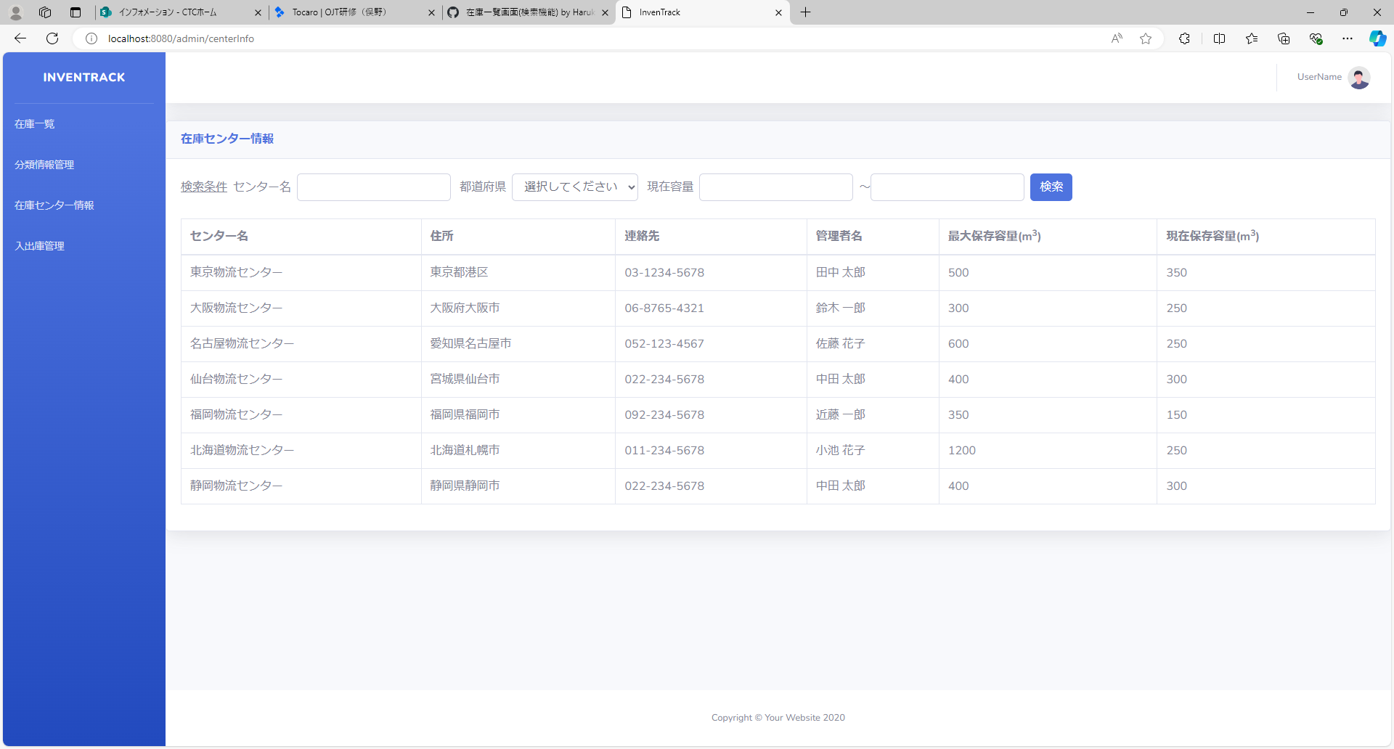

項番 | 2
実行結果 |  | 登録されている取得条件を満たすデータが一覧に正しく表示されている。
結果の評価
スクリーンショット

項番 | 3
実行結果 |  | 該当データが一覧に表示される。
結果の評価
スクリーンショット
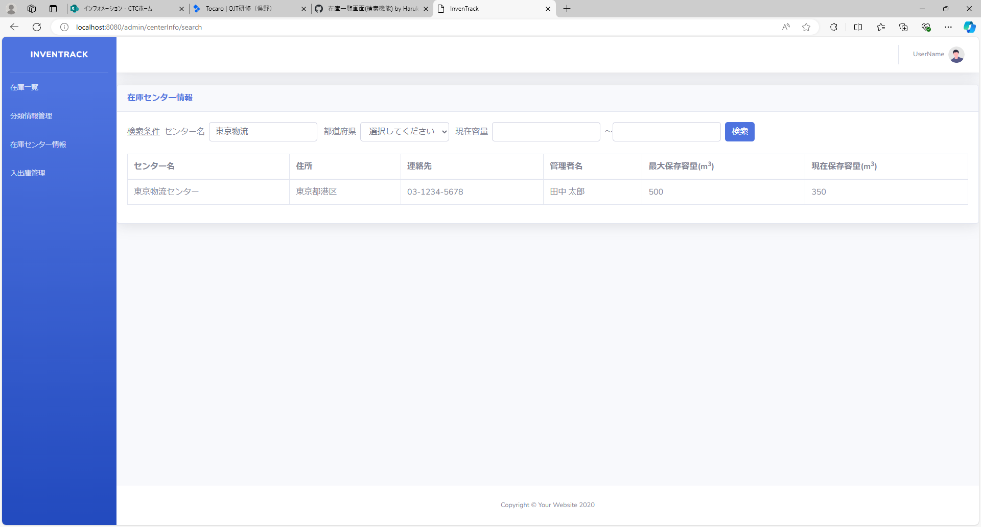

項番 | 4
実行結果 |  | 該当データが一覧に表示される。
結果の評価
スクリーンショット
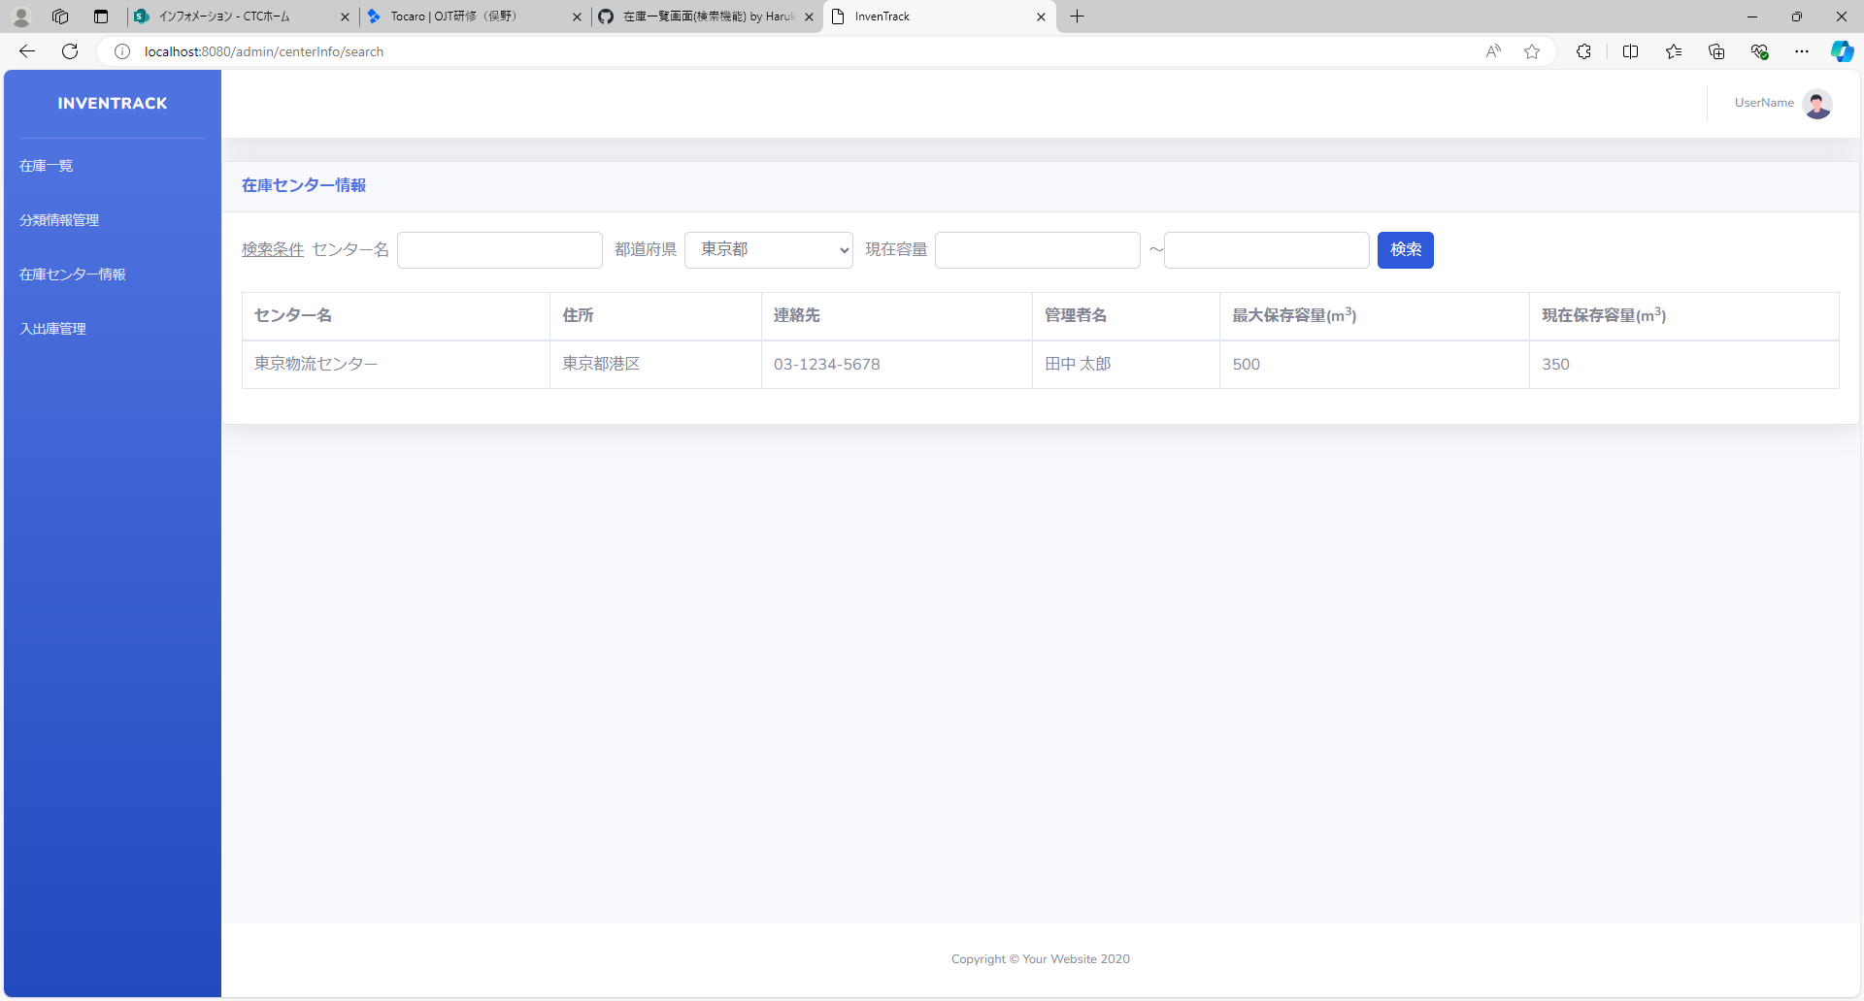

項番 | 5
実行結果 |  | 該当データが一覧に表示される。
結果の評価
スクリーンショット
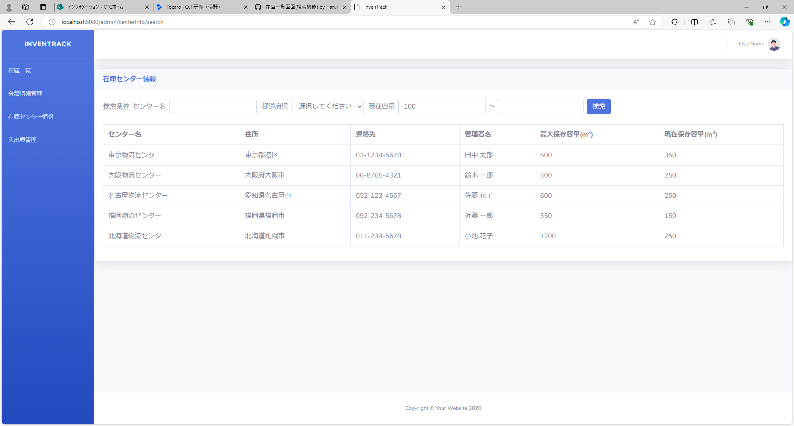

項番 | 6
実行結果 |  | 該当データが一覧に表示される。
結果の評価
スクリーンショット
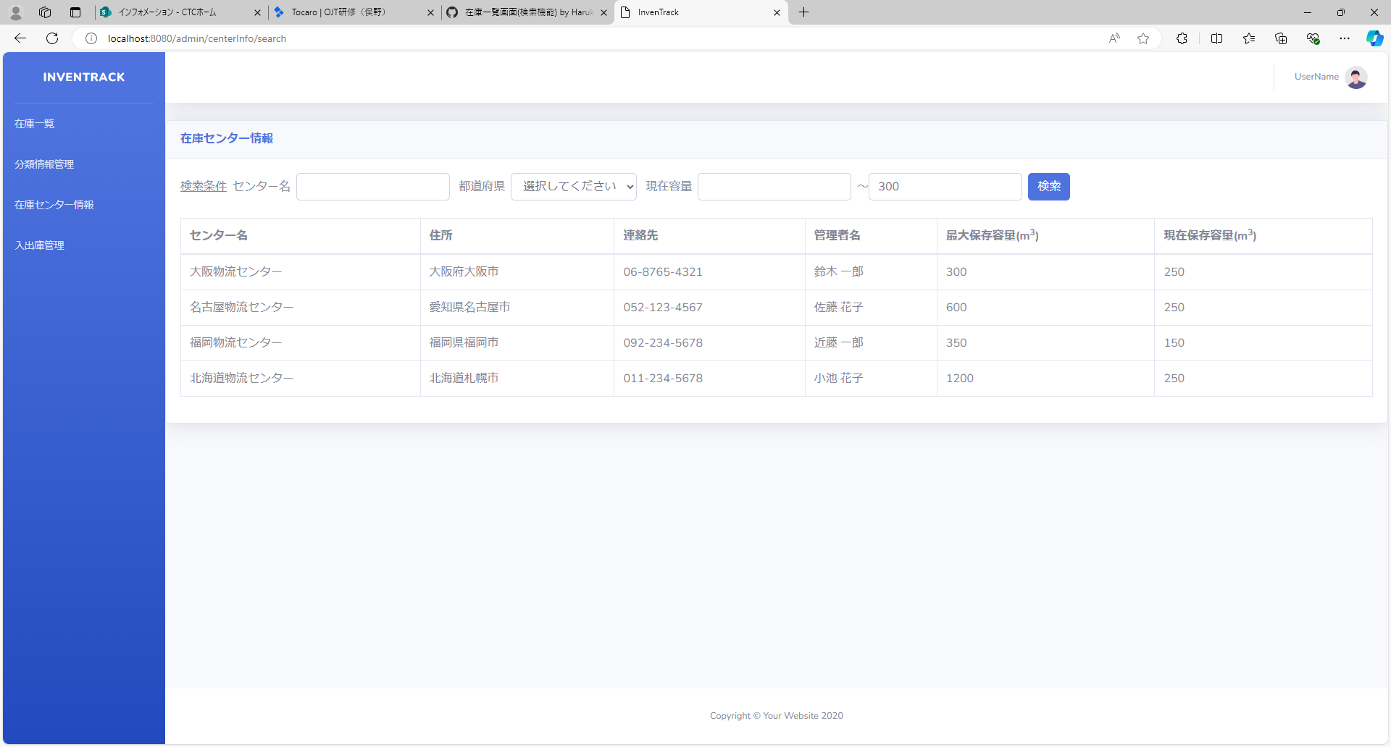

項番 | 7
実行結果 |  | 該当データが一覧に表示される。
結果の評価
スクリーンショット
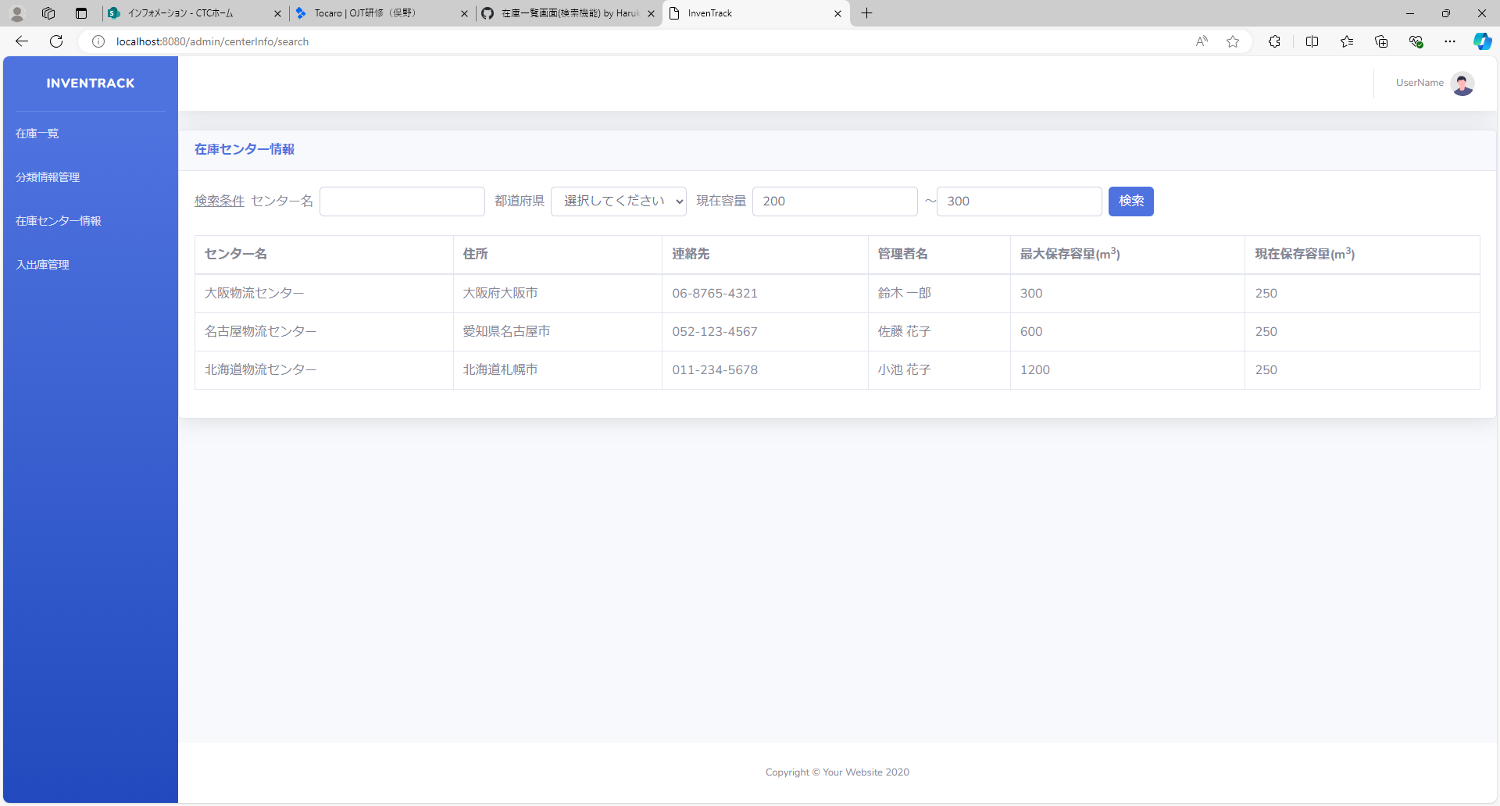

項番 | 8
実行結果 |  | 該当データが一覧に表示される。
結果の評価
スクリーンショット


項番 | 9
実行結果 |  | 該当データが一覧に表示される。
結果の評価
スクリーンショット


項番 | 10
実行結果 |  | 該当データが一覧に表示される。
結果の評価
スクリーンショット


項番 | 11
実行結果 |  | "すべてのフィールドが空です。少なくとも1つのフィールドに値を入力してください。"がバリデーションメッセージとして表示される。
結果の評価
スクリーンショット
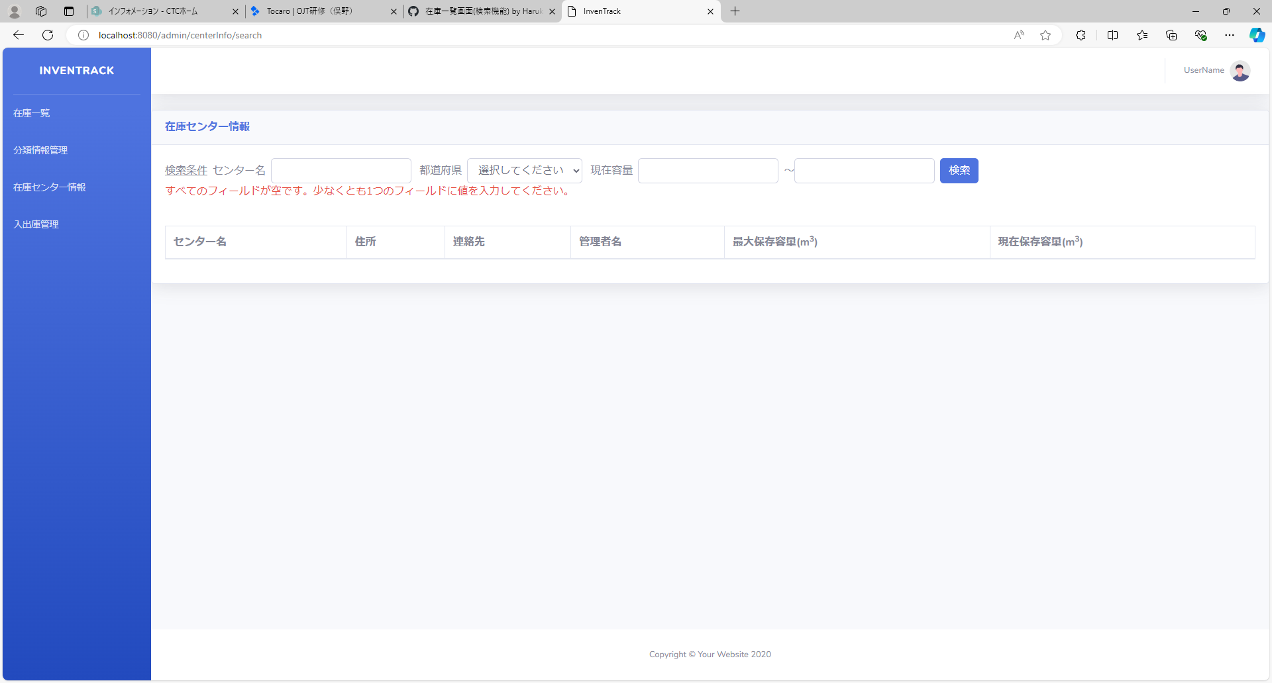

項番 | 12
実行結果 |  | "該当する在庫センター情報が見つかりませんでした。"がバリデーションメッセージとして表示される。
結果の評価
スクリーンショット
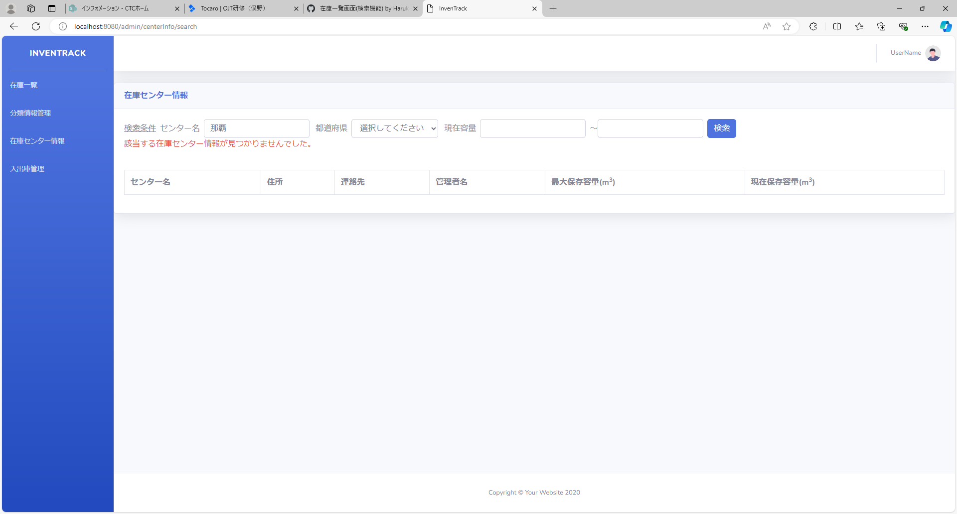

項番 | 13
実行結果 |  | "該当する在庫センター情報が見つかりませんでした。"がバリデーションメッセージとして表示される。
結果の評価
スクリーンショット


項番 | 14
実行結果 |  | "該当する在庫センター情報が見つかりませんでした。"がバリデーションメッセージとして表示される。
結果の評価
スクリーンショット
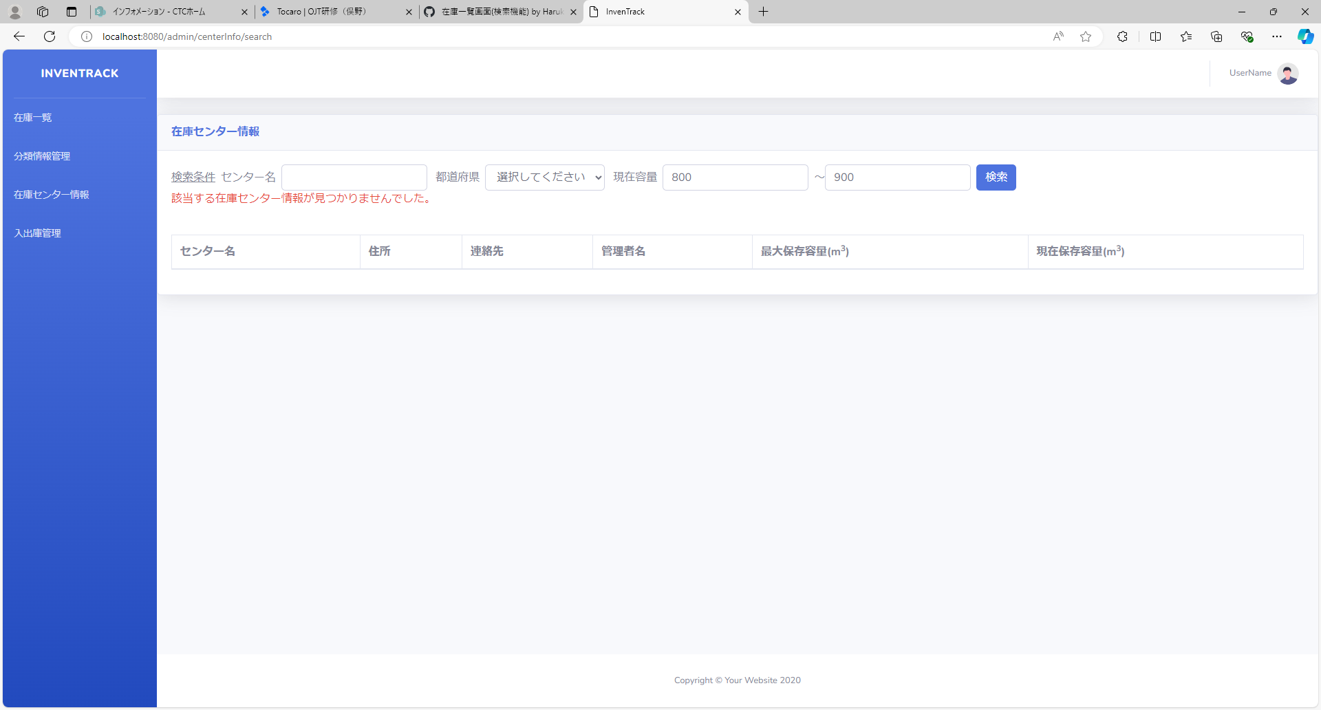

項番 | 15
実行結果 |  | "該当する在庫センター情報が見つかりませんでした。"がバリデーションメッセージとして表示される。
結果の評価
スクリーンショット


項番 | 16
実行結果 |  | "該当する在庫センター情報が見つかりませんでした。"がバリデーションメッセージとして表示される。
結果の評価
スクリーンショット


項番 | 17
実行結果 |  | "センター名は20文字以内で入力してください。"がバリデーションメッセージとして表示される。
結果の評価
スクリーンショット
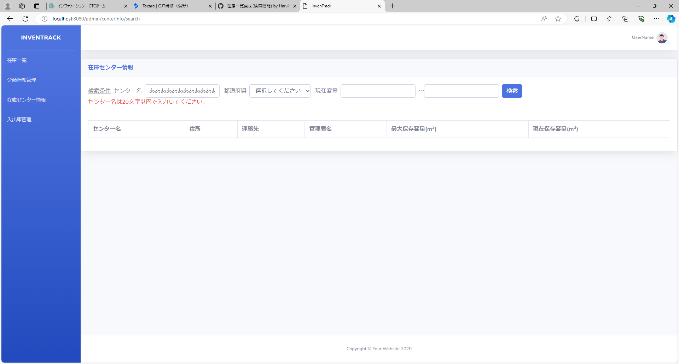

項番 | 18
実行結果 |  | "不正な入力を検出しました。"がバリデーションメッセージとして表示される。
結果の評価
スクリーンショット
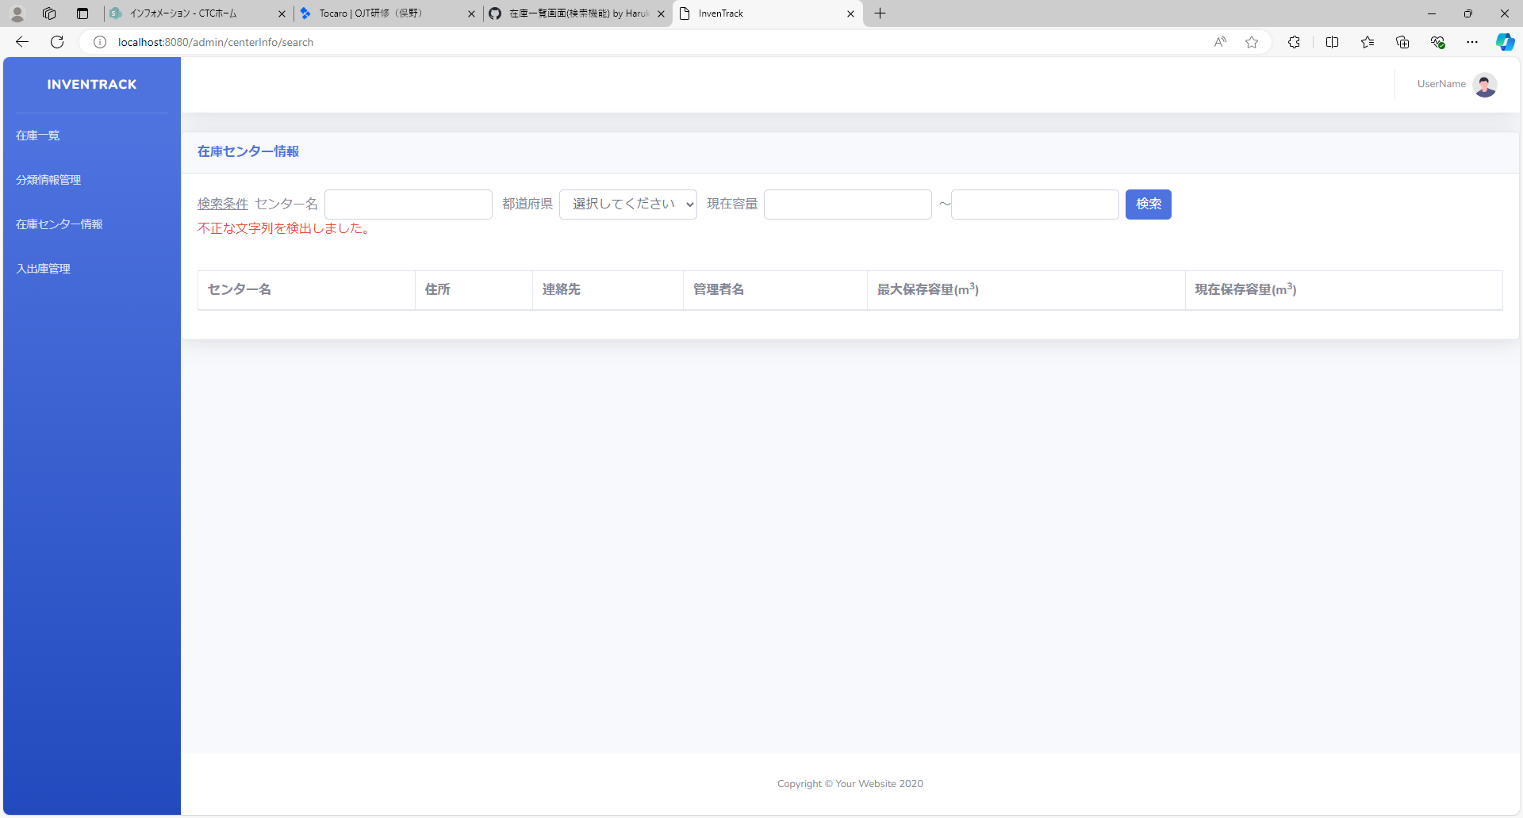

項番 | 19
実行結果 |  | "不正な入力を検出しました。"がバリデーションメッセージとして表示される。
結果の評価
スクリーンショット


項番 | 20
実行結果 |  | "不正な入力を検出しました。"がバリデーションメッセージとして表示される。
結果の評価
スクリーンショット


項番 | 21
実行結果 |  | "不正な入力を検出しました。"がバリデーションメッセージとして表示される。
結果の評価
スクリーンショット


項番 | 22
実行結果 |  | "不正な入力を検出しました。"がバリデーションメッセージとして表示される。
結果の評価
スクリーンショット


項番 | 23
実行結果 |  | "不正な入力を検出しました。"がバリデーションメッセージとして表示される。
結果の評価
スクリーンショット


項番 | 24
実行結果 |  | "不正な入力を検出しました。"がバリデーションメッセージとして表示される。
結果の評価
スクリーンショット


項番 | 25
実行結果 |  | "不正な入力を検出しました。"がバリデーションメッセージとして表示される。
結果の評価
スクリーンショット


項番 | 26
実行結果 |  | "不正な入力を検出しました。"がバリデーションメッセージとして表示される。
結果の評価
スクリーンショット


項番 | 27
実行結果 |  | "不正な入力を検出しました。"がバリデーションメッセージとして表示される。
結果の評価
スクリーンショット


項番 | 28
実行結果 |  | "不正な入力を検出しました。"がバリデーションメッセージとして表示される。
結果の評価
スクリーンショット


項番 | 29
実行結果 |  | "不正な入力を検出しました。"がバリデーションメッセージとして表示される。
結果の評価
スクリーンショット


項番 | 30
実行結果 |  | "現在容量の範囲指定の大小関係が正しくありません。"がバリデーションメッセージとして表示される。
結果の評価
スクリーンショット
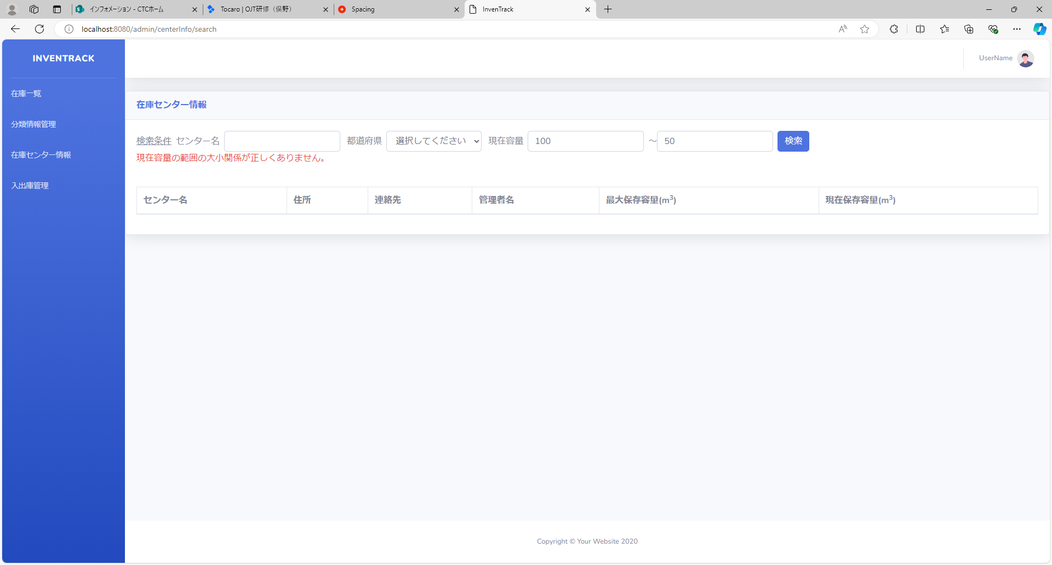

項番 | 31
実行結果 |  | "現在容量の範囲がマイナス値で入力されています。"がバリデーションメッセージとして表示される。
結果の評価 |  | 合格
スクリーンショット
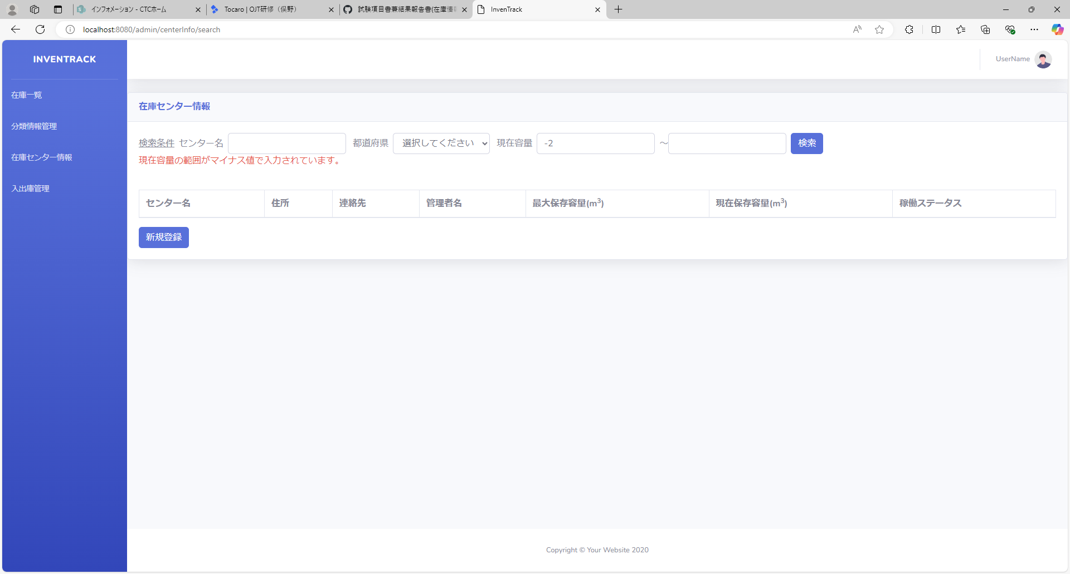

項番 | 32
実行結果 |  | "現在容量の範囲がマイナス値で入力されています。"がバリデーションメッセージとして表示される。
結果の評価
スクリーンショット


項番 | 33
実行結果
結果の評価
スクリーンショット

項番 | 34
実行結果
結果の評価
スクリーンショット

項番 | 35
実行結果
結果の評価
スクリーンショット

項番 | 36
実行結果
結果の評価
スクリーンショット

項番 | 37
実行結果
結果の評価
スクリーンショット

項番 | 38
実行結果
結果の評価
スクリーンショット

項番 | 39
実行結果
結果の評価
スクリーンショット

